Comandos
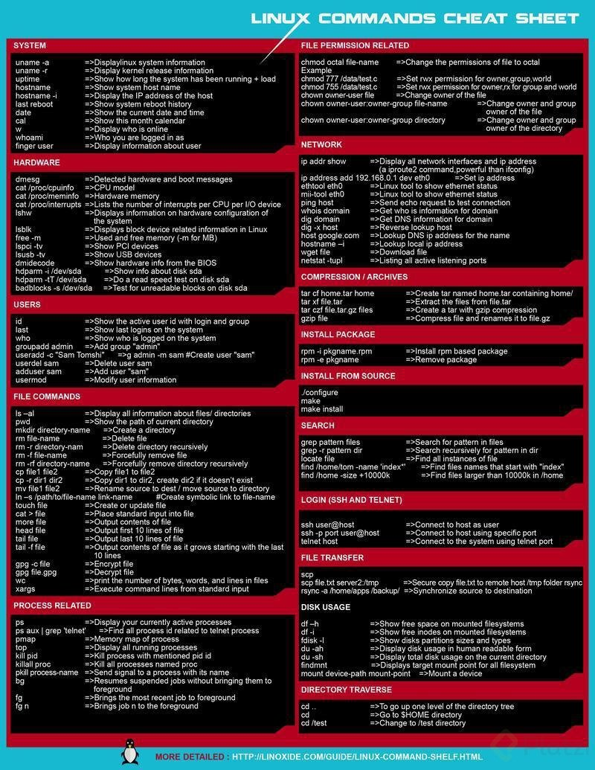
ls (List - Listar)
ls -a: Lista todos los archivos incluyendo los archivos ocultos que comienzan con ‘.’
ls -l: Lista los archivos en su formato largo mostrando los permisos que tienen.
ls -la: Lista los archivos en su formato largo incluyendo los archivos ocultos
ls -r: Lista en orden reverso.
ls -R: Lista de manera recursiva el arbol de directorio, esto quiere decir que muestra los archivos y los subdirectorios que se encuentren en él.
ls -s: Ordena los archivos por tamaño(De menor a mayor)
ls -t: Ordena los archivos por fecha y hora
ls [asterisco]: Lista todos los subdirectorios.
ls -ltra listar los archivos en orden
ll archivos ocultos y sus permisos:
pwd (Print Working Directory - Imprimir Directorio Actual)
cd (Change Directory - Cambiar Directorio)
cd … : Retocre en la ruta que se encuentra
cd ~ : Te lleva al Home
cd - : Te lleva al directorio visitado anterior
mkdir (Make Directory - Hacer Directorio)
cp (Copy - Copiar)
rm (Remove - Remover)
rm -R Borra de forma recursiva
rm d Borrar un directorio
mv (Move - Mover)
rmdir (Rename Directory - Renombrar directorio)
touch Crear un archivo
find Buscar

Manejo de archivos de texto y u
Todo los archivos que tiene el computador con binarios, pero es necesario hacer una distinción entre: binarios y de texto.
los Binarios son archivos que están destinados a ser utilizados por el computador, sin intervención humana, por lo tanto son ilegibles a nosotros al intentar abrirlos con un editor de texto. Por ejemplo, videos, fotos, etc.
Los archivos de texto son aquellos que son legibles al ser humano, de tal forma que a pesar de ser binarios, están organizados con caracteres que podemos entender. Por ejemplo, código fuente de app, etc.
Con los archivos de texto se pueden tener varios tipos de utilidades, por ejemplo, las utilidades interactivas.
La utilidades interactivas son programas que permiten procesar texto en tiempo real.
Existen dos programas sobresalientes como utilidades intereactivas: vim y nano.
Puntos para tener en cuenta para el uso de Vim
1. Crear o editar texto: vim nombre.txt
2. Editar: al ingresar a vim, oprimir “i” para insertar caracteres.
3. activar modo comandos: oprimir “:”.
4. guardar cambios: oprimir “:” + “w”.
5. salir de edición vim: oprimir “:” + “q”.
6. guardar y salir al mismo tiempo: oprimir “:” + “x”.

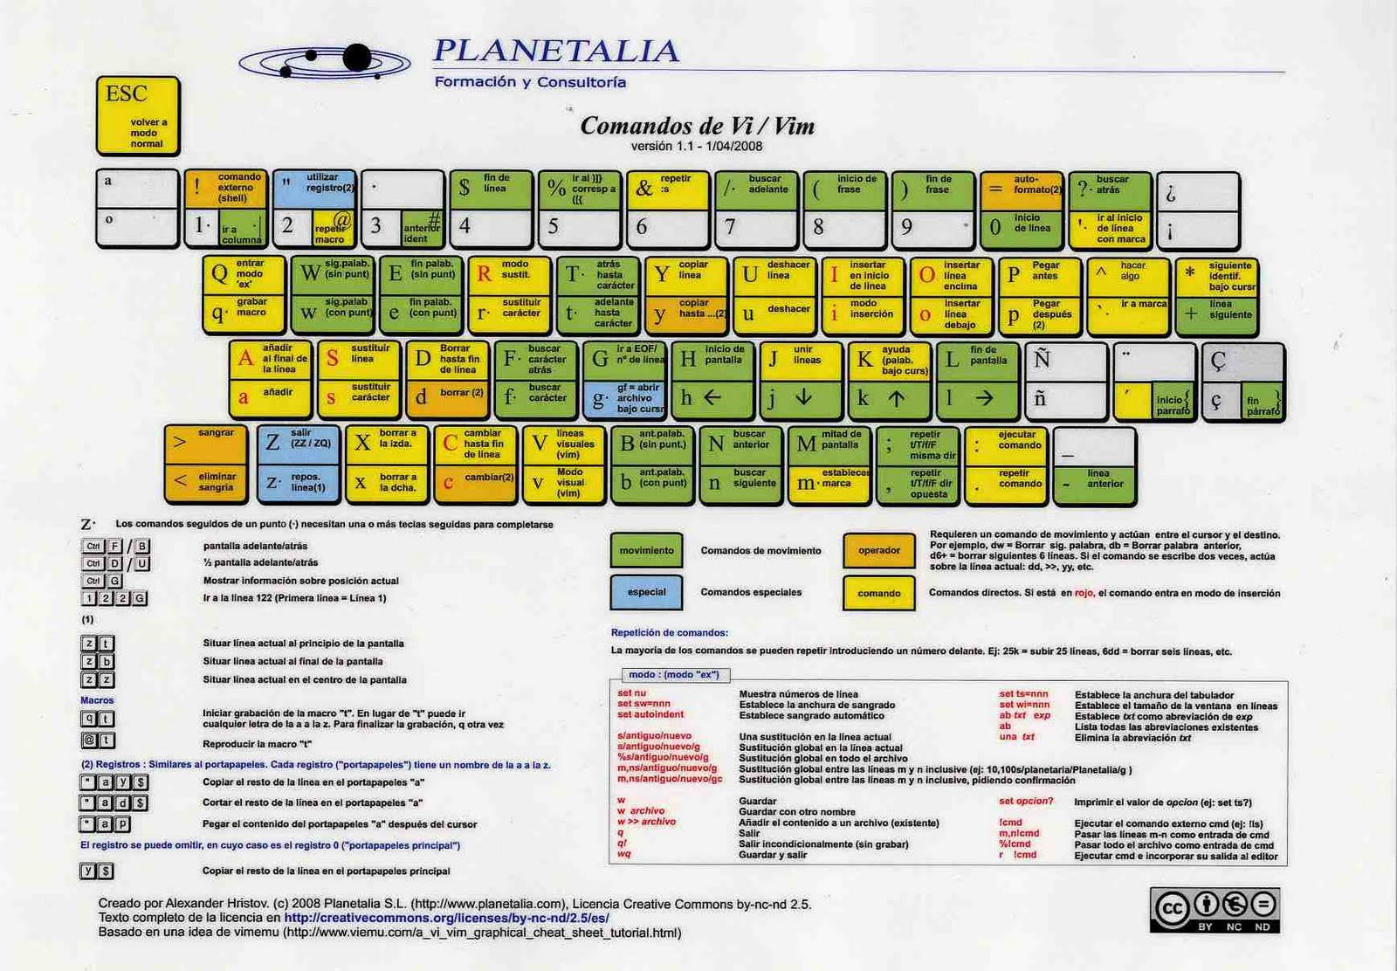
vimtutor es : Tutorial de Vim
Puntos para usar Nano
1. Desde el principio esta en modo edición.
2. Tiene ayudas en la parte inferior que se pueden usar combinandolas con la tecla “Ctrl”.

Notas adiconales
1. Ctrl-g muestra la posición del cursor en el fichero y su estado.
Mayu-G mueve el cursor al final del fichero. Un número de línea
seguido de Mayu-G mueve el cursor a la línea con ese número.

2. Pulsando / seguido de una frase busca la frase hacia ADELANTE.
Pulsando ? seguido de una frase busca la frase hacia ATRÁS.
Después de una búsqueda pulse n para encontrar la aparición
siguiente en la misma dirección.

3. Pulsando % cuando el cursor esta sobre (,), [,], { o } localiza
la pareja correspondiente.

4. Para cambiar viejo por nuevo en una línea pulse :s/viejo/nuevo
Para cambiar todos los viejo por nuevo en una línea pulse :s/viejo/nuevo/g
Para cambiar frases entre dos números de líneas pulse :#,#s/viejo/nuevo/g
Para cambiar viejo por nuevo en todo el fichero pulse :%s/viejo/nuevo/g
Para pedir confirmación en cada caso añada 'c' :%s/viejo/nuevo/gc

Procesos
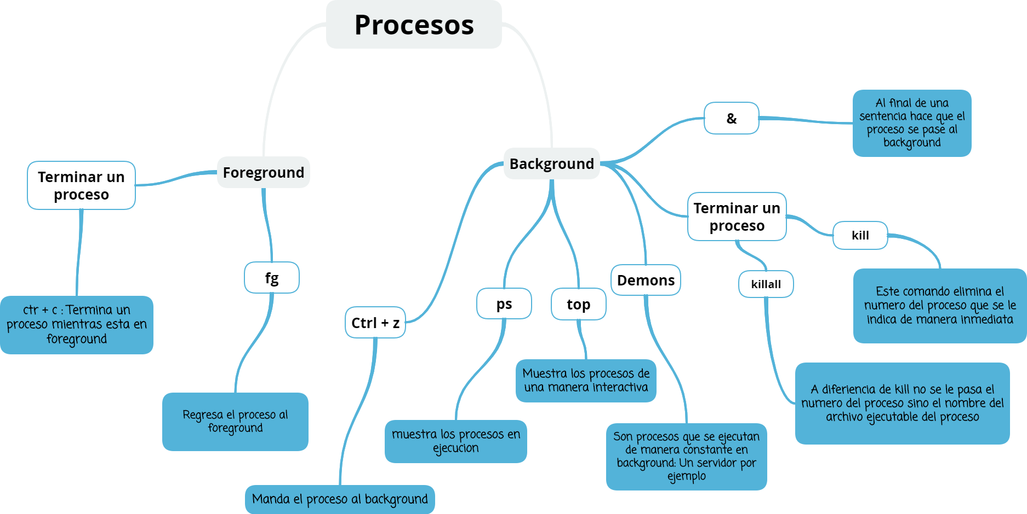
Administración de procesos en background y foreground

Procesos en primer plano: Son aquellos que mientras estén en ejecución, la terminal no permitirá realizar ninguna otra acción.
Procesos en segundo plano: Son aquellas actividades que se están ejecutando mientras nosotros estamos realizando otras actividades en la terminal.

Para dejar un proceso ejecutándose y que nos permita seguir realizando otros despliegues de comando utilizaremos el & al final de dicho proceso.
Procesos que se ejecutan en Background
Un ejemplo sería un servidor, este tipo de procesos se les conoces como: Servicios O demonios (demons - depende del sistema operativo)
CTRL + Z: Coloca un proceso en segundo plano pero detenido.
fg: Flag- Terminal devuelve dicho proceso al primer plano para continuar con la ejecucion
no se puede hacer uso del comando fg cuando se usa el &
¿Cuales son los procesos que están en ejecución?
Para estos tenemos dos herramientas:
1. ps: Simplemente al ejecutarlo me dicen los procesos que he ejecutado. ps ax: los procesos que corren del sistema.
2. top ó htop: Es una utilidad interactiva, que me indica los recursos que utiliza el equipo e inclusive finalizar procesos del sistema.
al presionar ‘q’ salimos de allí.
¿Como detener un proceso?
Si el proceso no esta en background (&) con CTRL+C se puede finalizar.
Pero: si esta en background, primero hay que identificar el numero de ID que diferencia nuestro proceso a cortar; a través del comando ps ax
ps aux | grep init :usando el pipe, buscara y mostrara los que contengan init
pgrep : Busca el PID de un proceso, similar al anterior pero mas resumido pgrep init
pstree: al igual que ps nos permite ver todos los procesos que se están corriendo, no lo muestra en forma de árbol en el cual podemos identificar cuáles procesos son hijos de otros
Segundo: se puede utilizar alguno de los siguientes comandos:
kill: Se utiliza colocando [comando][-9][el número de ID del proceso]
killall: Hace lo mismo pero no se le coloca el ID; sino el nombre del proceso.
kill -3 <pid> , el sistema crea automáticamente un archivo dump para analizar posteriormente las causas de por qué se quedó “colgado” el proceso
pkill: matar un proceso usando parte de su nombre
jobs: para listar los procesos que se han enviado al segundo plano y se listarán con un índice
Es posible utilizar ese índice en los comandos fg o kill para indicar sobre cuál aplicarlo empleando el operador %.
Eje: kill %2 -9

PermisosArchivos
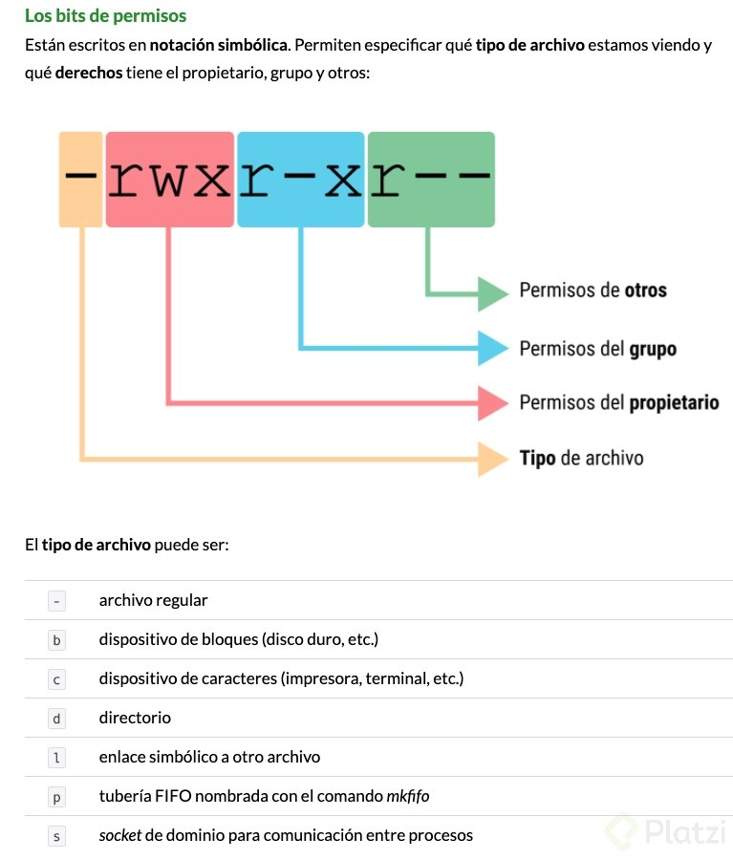
Permisos sobre archivos: El sistema de permisos octal

Todos los archivos de Unix tienen un:
1. Dueño
2. grupo
3. otros
Las operaciones que pueden hacerse sobre un archivo son:
4. Escribir [w]
5. leer [r]
6. Ejecutar [x]
Para alterar los permisos asociados se tienen los siguientes comandos:
7. chmod: Cambia individualmente los permisos
ejemplo: [chmod ][o (Indica ‘others’)][-(menos quita el permiso)][w (Cual es el permiso que se desea quitar)]
Para dar el permiso: chmod +x hello.php (Esto dará el permiso de ejecutar a los tres grupos)
Dar permiso de ejecución al dueño:
$ chmod u+x archivo.txt
Quitar permiso de ejecución a todos los usuarios:
$ chmod -x archivo.txt
Dar permiso de lectura y escritura a los demás usuarios:
$ chmod o+r+w archivo.txt
Dejar solo permiso de lectura al grupo al que pertenece el archivo:
$ chmod g+r-w-x archivo.txt
chmod g+rx,o+x file (OK combinar con comas)
1. chown: Cambia quien es el propietario del archivo.
ejemplo: [chown] [nombre del usuario] [nombre del archivo]
“chonw www-data hello.php”
3, chgrp: Cambia quien es el grupo de usuarios que pueda acceder al archivo.
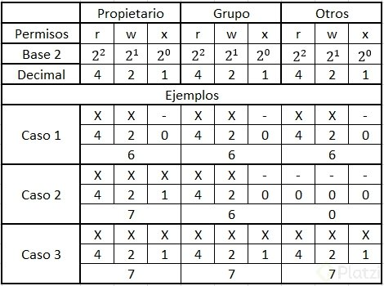
ejemplo: [chgrp] [nombre del usuario] [nombre del archivo]
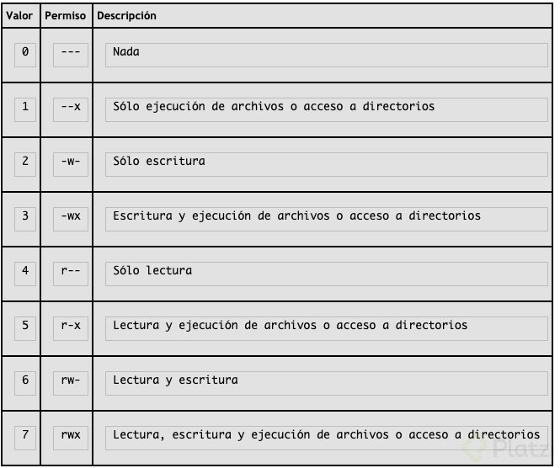
“chgrp www-data hello.php”
Para ejecutar un archivo: [./ (punto, barra es donde estamos actualmente)] [hello.php (El nombre del archivo)].
Permisos
7 = 111 = rwx = Todos los permisos.
6 = 110 = rw- = Permiso de lectura y escritura.
5 = 101 = r-x = Permiso de lectura y ejecución.
4 = 100 = r-- = Permiso de lectura.
3 = 011 = -wx = Permiso de escritura y ejecución.
2 = 010 = -w- = Permiso de escritura.
1 = 001 = --x = Permiso de ejecución.
0 = 000 = — = Sin permisos.
Super usuario - root:
Este usuario puede leer y escribir cualquier archivo del sistema, y ejecutar algunos archivos. y también hay otras operaciones que están reservadas para el.
Podemos utilizarlo con el comando sudo
sudo chgrp www-data hellop.php

Un tip útil para cuando tenemos que volver a escribir un comando por que no teníamos permisos y debemos ejecutarlo con sudo, es utilizar “!!” que es un alias del último comando ejecutado.
por ejemplo:

chgrp www-data hellop.php

Nos devuelve error de permisos. Entonces lo volvemos a ejecutar con sudo, sin necesidad de volver a escribir el comando:

sudo !!

BusquedaArchivos
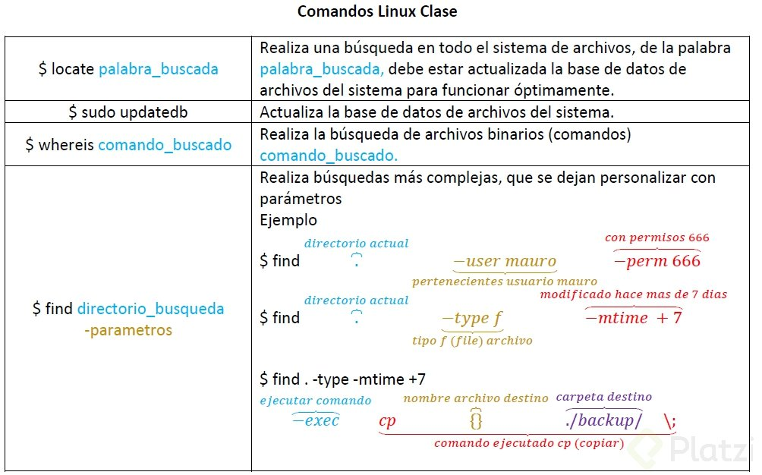
Herramientas de búsqueda de archivos

LOCATE
Busqueda en todo el sistema de archivos
Ojo: Para ello debe tener la BD actualizada
tienes que usar: sudo updatedb
*se demorara bastante la primera vez, ojo con ese detalle.
Ejemplo: locate prueba.txt
locate -c <archivo> [Mostrara el conteo de los archivos]
WHEREIS
Para buscar archivos binarios (Osea Comandos)
Ej: whereis echo
echo: /bin/echo /usr/share/man/man1/echo.1.gz
/bin/echo -> la primera ruta encontrada
/usr/share/man/man1/echo.1.gz ->la segunda ruta encontrada
FIND
Busqueda compleja segun una serie de criterios
find /ruta -name “archivo*”
[buscara todos los archivos que comiencen con el nombre archivo]
find . -user <nombreusuario> -perm XXX
[. el punto es directorio actual]
[-user nombre del usuario a que pertenece]
[-perm = Permisos XXX puede ser 777 644 etc]
find . -name <archivo> -delete
[. el punto es directorio actual]
[-delete ->Eliminara el archivo encontrado]

Búsquedas básicas 👍
Algunas banderas que podemos utilizar para buscar:
-name = Busca nombre de un archivo
iname = Igual que name pero este no toma en consideración si tiene alguna mayúscula
-user = El usuario propietario
-group = El grupo propietario
-type = tipo de archivo, se puede elegir f – archivo normal d – directorio o carpeta l – enlace simbólico c – dispositivos de caracteres b – dispositivos de bloque
-size [tamaño][bandera] c – bytes k – kilobytes M – megabytes G – gigabytes b – trozos de 512 bytes
Búsquedas a través del tiempo ⏰

-mmin = Tiempo en minutos
-mtime = Periodos de 24 horas

-exec; El poder aumenta 👊

-exec Permite ejecutar acciones sobre el resultado de cada línea o archivo devuelto por find, ejemplo:

find . -type f -mtime +7 -exec cp {} ./backup/ \;

